Datos_Estudiantes
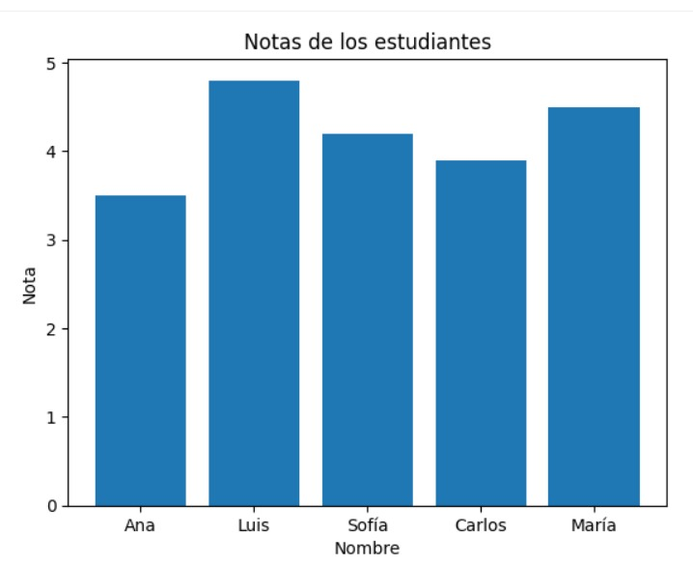
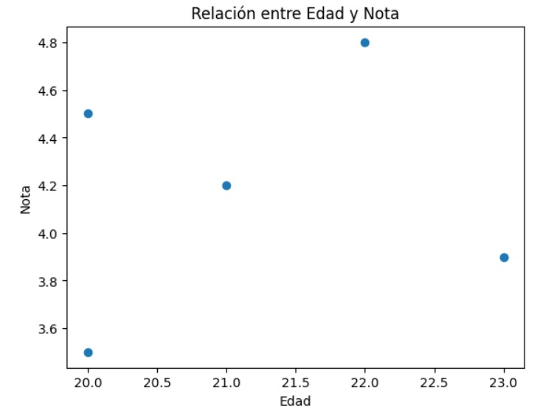
Nombre | Edad | Nota | Género | INTEGRANTE
Ana | 20 | 3.5 | F | Jhan Carlos Zamora Nuñez
Luis | 22 | 4.8 | M | Gilary Daniela Vargas Hurtado
Sofía | 21 | 4.2 | F | Taylor Antonio Quiñones Caicedo
Carlos | 23 | 3.9 | M | Esteban David Ruiz Caicedo
María | 20 | 4.5 | F

PUNTO 7 |  |  |  | PUNTO 8

